Worksheet
GRAFICOS AEREOS

PROLEC-GE INTERNACIONAL, S. DE R.L. DE C.V.
2019-07-01 - 2019-07-31
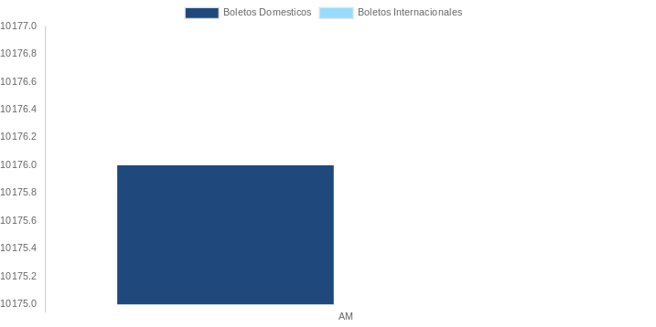

AEROLINEA | CANT | TARIFA/Pesos | %Part
AEROMEXICO | 4 | 13,568 | 100.00%
Total BOLETOS DOMESTICOS | 4 | 13,568 | 100.00%

Total BOLETOS INTERNACIONALES | 0 | 0 | 0.00%
Total general | 4 | 13,568 | 100%
El consumo es la tarifa antes de impuestos de iva y tua.
El consumo es de tarifa de servicios de vuelos.(No cargos por cambios y revisados)
Cantidades en Pesos Mexicanos

